Növényi fehérje
KEDVELTSÉGI RANGSOR* | TERMÉK FOTÓ * | TERMÉK NEVE | KISZERELÉS (g) | ÁR * (Ft/kg) | JELÖLÉSEN FELTÜNTETETT GYÁRTÓ/FORGALMAZÓ * | JELÖLÉSEN FELTÜNTETETT ÖSSZETEVŐK | HATÓSÁGI MINTAVÉTEL HELYE |  | KEDVELTSÉGI VIZSGÁLAT |  |  |  |  |  |  |  |  |  |  |  |  |  |  |  | HATÓSÁGI LABORATÓRIUMI VIZSGÁLAT
 |  |  |  |  |  |  |  | KÜLSŐ MEGJELENÉS, SZÍN | ILLAT | ÁLLOMÁNY | ÍZ | ÖSSZESÍTETT PONTSZÁM | Fehérjetartalom (m/m%) | Laktóz (g/100g) | Fruktóz (g/100g) | Glükóz (g/100g) | Maltóz (g/100g) | Szacharóz (g/100g) | Összes cukor (mg/kg) | Szukralóz (mg/kg) | Szteviol egyenérték (mg/kg) | K-aceszulfám (mg/kg) | Xilit (g/100g) | Aszpartám (mg/kg) | Szójafehérje (mg/kg) | Tejfehérje (mg/kg) | Glutén (mg/kg) | Tojásfehérje (allergén) (mg/kg) | Cink (mg/100g) | Vas (mg/100 g) | Réz (mg/100g) | Mangán (mg/100g) | Szelén (µg/100g) | C-vitamin (mg/100g) | B3-vitamin (mg/100g) | B5-vitamin (mg/100g) | B6-vitamin (mg/100g) | B12-vitamin (µg/100g) | Kadmium (mg/kg) | Ólom (mg/kg) | Dopping listán szereplő vegyületek | Hexán (mg/kg) | Delta-9-THC (mg/kg) | Növényvédőszer-maradék
1 | 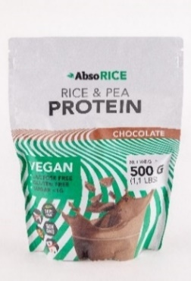 | Absorice csokoládé ízű növényi fehérjepor édesítőszerekkel3 | 500 | 15638 | F: Absorice Hungary Kft., 1037 Budapest, Montevideo utca 7. | Összetevők: rizsfehérje, borsófehérje, kakaópor, xantán gumi, maltodextrin, karobpor, aroma, szteviol glikozidok, szukralóz. | Bennovum Kft.: 1087 Budapest, Százados út 18. | 6.47 | 8.56 | 8.49 | 17.56 | 41.1 | 61.0 | <0,10 | <0,10 | 2.37 | <0,10 | 0.48 | 2.85 | 1250 | 403 |  |  |  |  | <0,4 | 17.60 | <0,4 |  |  |  |  |  |  |  |  |  |  | 0.100 | <0,05
2 | 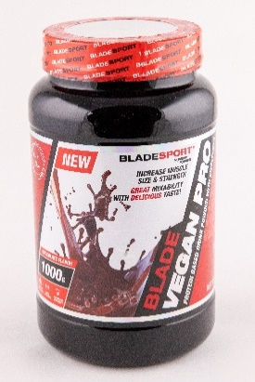 | Blade Vegan Pro protein based drink powder with sweetener chocolate flavored2,3 | 1000 | 10690 | F: Blade Sport Kft., 1211 Budapest, Kossuth Lajos u. 109. | Magyar nyelvű jelölés nem volt a terméken a mintavétel időpontjában._Ingredients: Protein matrix (pea protein isolate, rice protein powder, sunflower protein powder, pumpkin protein powder, flax seed protein powder, chia protein powder, cocoa powder, creamer [vegetable fat (coconut), glucose syrup, emulsifier (mono- and diacetyl tartaric acid esters of mono-and diglycerides of fatty acids), stabilizer (potassium phosphates), anti-caking agent (silicon dioxide)], thickener (Konjac glucomannane), flavors, salt, sweetener (sucralose), anti-caking agent (calcium phosphates), DigeZyme® [maltodextrin, enzymes (alpha amylase, neutral protease, lactase, lipase, cellulase)] | Blade Sport Kft. : 4400 Nyíregyháza, Simai u. 2. | 6.31 | 9.04 | 9.29 | 16.06 | 40.7 | 58.9 | <0,10 | <0,10 | 0.36 | 1.95 | 0.65 | 2.96 | 1650 |  |  |  | <80 |  |  |  |  |  |  |  |  |  |  |  |  |  |  | 0.099 | <0,05 | Nem kimutatható.
3 | 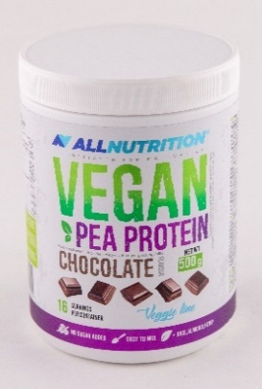 | Allnutrition Vegan borsófehérje por3 | 500 | 9220 | GY: SFD SpóLka Akcyjna, ul. Zielogonorska 4, 45-323 Opole, Lengyelország | Összetevők: fehérjekomplex (borsófehérje koncentrátum, rizsfehérje koncentrátum, mandula fehérje koncentrátum, kender fehérje koncentrátum), nem pácolt kókuszolaj por, sűrítőanyagok: cellulóz gumi, xantán gumi; aromák, édesítőszerek: szukralóz, aceszulfám-K; csomósodát gátló anyag: dioxid szilícium, kakaó, nátrium-klorid | https://www.allnutrition.hu ; rendelés átvételének helye – Mammut Posta: 1290 Budapest, Lövőház u. 2-6. | 7.12 | 9.16 | 9.06 | 13.07 | 38.4 | 72.3 | <0,10 | <0,10 | <0,10 | 1.91 | 0.6 | 2.51 | 1480 |  | 1790 |  |  |  |  |  |  |  |  |  |  |  |  |  |  |  |  | 0.069 | <0,05
4 | 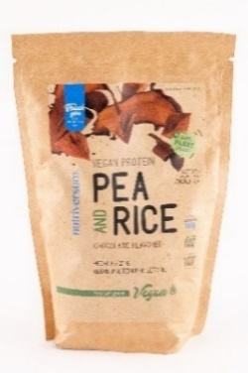 | Nutriversum Pea and Rice csokoládé ízű 70 % fehérjetartalmú, növényi alapú vegánoknak és vegetáriánusoknak szánt élelmiszer édesítőszerekkel1,3 | 500 | 8358 | F: Nutriversum Kft., H-1550 Budapest, Pf. 25 | Összetevők: borsó fehérje izolátum, organikus rizs fehérje izolátum, maltodextrin, sovány kakaó por (9%), aromák, emulgeálószer (nátrium-karboxi-metil-cellulóz), édesítőszerek (szukralóz, aceszulfám-K), vanília kristály. | Nutriversum Kft.1095 Budapest, Boráros tér 7. | 7.01 | 9.55 | 7.91 | 9.96 | 34.4 | 64.1 | <0,10 | <0,10 | <0,10 | 0.66 | 0.17 | 0.83 | 1070 |  | 414 |  |  | >1,0 |  | 5.40 |  |  |  |  |  |  |  |  |  |  |  | 0.106 | <0,05
5 | 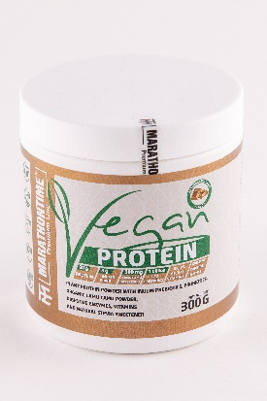 | Marathontime Premium Line Vegan Protein - Prebiotikus inulin, organikus camu camu tartalmú csokoládé ízű növényi fehérje italpor probiotikumokkal, emésztőenzimekkel, vitaminokkal és természetes stevia édesítőszerrel3 | 300 | 13633 | F: Healthtech Hungary Kft.: 2724 Újlengyel, Határ út 12. | Összetevők: borsófehérje izolátum, rizsfehérje, fava babfehérje, természetes inulin rost (cikóriagyökérből), zsírszegény kakaópor (10-12%), természetes csokoládé aroma, organikus Camu Camu Myrciaria dubia (gyümölcs) por, természetes színezék (karamel), természetes édesítőszer (szteviol glikozidok), pink himalája só, sűrítőanyag (xantángumi), ActiBio® Bacillus coagulans 15 milliárd CFU / g, DigeZyme®, nikotinamid, kalcium D-pantotenát, cianokobalamin, piridoxin HCl. | Marathontime Vitamin és Sporttáplálék Üzlet: 2000 Szentendre, Kossuth Lajos u. 9. | 5.74 | 7.36 | 8.60 | 10.46 | 32.2 | 62.2 | <0,10 | 0.23 | 0.26 | 0.93 | 0.22 | 1.64 |  | 255 |  |  |  | <1,0 |  | <3 |  |  |  |  |  |  |  | 12.8 | 4.24 | 1.1 | 1.92 | 0.090 | <0,05 | Nem kimutatható.
6 | 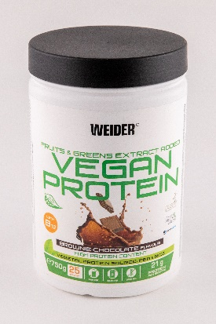 | Weider Vegan Protein: Por növényi fehérje alapú ital előkészítéséhez. Édesítőszerrel. Brownie-csokoládé ízesítésű3 | 750 | 17320 | F: Weider Nutrition, S.L., C/ Electrónica, 39, 28923 Alcorcón, Madrid (Spain) | Összetétel: 82% Borsófehérje izolátum (100 % Pisane® C9), 10% zsírszegény kakaópor, 3% rizsfehérje izolátum, aroma, 1% ModCarbTM (zabkorpa (gluténmentes), rizsparéj, amaranth, hajdina (gluténmentes), köles) maltodextrin, természetes aroma; 0,1% Fruits & GreensTM kivonat (paprika, brokkoli, spenót, kel, káposzta, gyömbér, zöld tea, málna, banán, kivi, mangó, szilva, lime, áfonya, ananász, narancs, grapefruit, cseresznye, citrom, sárgabarack), édesítőszer: steviol glikozidok a sztíviából; B12-vitamin (metil-kobalamin). | Tízpróba Magyarország Kft.: 2040 Budaörs, Baross u. 146. | 6.79 | 7.72 | 8.37 | 8.96 | 31.8 | 64.1 | <0,10 | <0,10 | <0,10 | 0.39 | 0.3 | 0.69 |  | 124 |  |  |  |  | <0,4 | 3.40 |  |  |  |  |  |  |  |  |  |  | 5.32 | 0.043 | <0,05 | Nem kimutatható. | <0,5
7 | 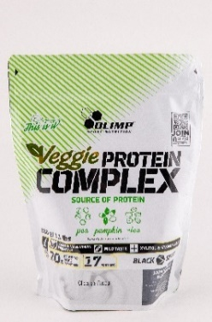 | Olimp Sport Nutrition Veggie Protein Complex Chocolate flavour - Por kiszerelésű táplálék-kiegészítő cukorral és édesítőszerrel, növényi fehérje koncentrátum2,3 | 500 | 19980 | F: Sport8 Hungary Kft. 1116 Budapest, Fehérvári út 168-178. | Összetevők: fehérje keverék 82% (borsó, barna rizs és tökmag fehérje), édesítőszer – xilit; zsírosított kakaópor (csokoládé íznél), fruktooligoszacharidok, aromák (kivéve a semleges (natur) ízt), sűrítőanyag – xantángumi, édesítőszer – steviolglikozidok. | Sport8 Hungary Kft., 2310 Szigetszentmiklós, Ipar utca 1 | 6.31 | 7.36 | 8.37 | 9.34 | 31.4 | 68.4 | <0,10 | <0,10 | <0,10 | <0,10 | 0.17 | 0.17 |  | 409 |  | 6.2 |  |  |  |  |  |  |  |  |  |  |  |  |  |  |  | 0.068 | <0,05
8 | 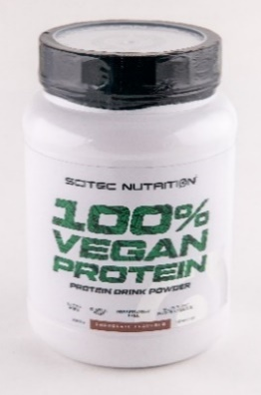 | Scitec Nutrition 100% Vegan Protein - Ízesített növényi fehérjéket tartalmazó italpor, B12-vitaminnal és édesítőszerekkel, íz: csokoládé3 | 1000 | 11490 | F: BioTech USA Kft., H-1033 Budapest, Huszti út 60. | Összetevők: Pisane® C9 borsó fehérje, aromák, zsírszegény kakaópor, rizsfehérje, étkezési só, kókusz fehérje, gránátalma fehérje, sütőtök fehérje, sűrítőanyag (xantángumi), édesítőszerek (szukralóz, aceszulfám K), cianokobalamin. | BioTech USA Kft.: 2120 Dunakeszi, Csörsz árok köz 2. | 6.27 | 7.44 | 7.38 | 9.34 | 30.4 | 64.7 | <0,10 | <0,10 | <0,10 | <0,10 | 0.65 | 0.65 | 1070 |  | 674 |  |  |  |  | <3 |  |  |  |  |  |  |  |  |  |  | 2.42 | 0.048 | <0,05
9 | 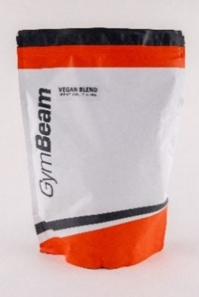 | GymBeam Protein Vegan Blend - Csokoládé – Növényi eredetű fehérje keverék édesítőszerrel3 | 1000 | 7890 | F: GymBeam s.r.o. Rastislavova 93, 040 01, Kosice, Slovakia | Összetevők: Borsófehérje izolátum 45%, rizsfehérje koncentrátum 39%, kenderfehérje por 10%, zsírszegény kakaópor 4,3%, édesítőszer (szukralóz), természetes ízesítőszer. | Gymbeam Hungary Kft. -GymBeam Fitness Hub: 1133 Budapest, Váci út 80. | 5.26 | 8.32 | 7.23 | 8.96 | 29.8 | 72.2 | <0,10 | <0,10 | <0,10 | 0.36 | 0.32 | 0.68 | 795 |  |  |  |  |  |  |  |  | 8.8 | 17 | 1.5 | 3.2 |  |  |  |  |  |  | 0.163 | <0,05
10 | 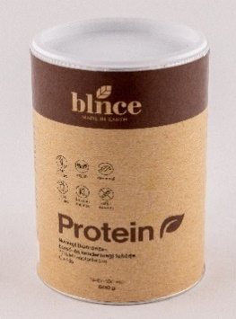 | Blnce protein Növényi (barnarizs-, borsó és kendermag) fehérje 77 % fehérjetartalom csokis2,3 | 500 | 15184 | F: Blnce Hungary Kft., 1064 Budapest, Rózsa u. 64. | Összetevők: rizsfehérje, borsófehérje, kenderfehérje, kakaó, xantán, aroma, só, édesítőszer (stevia). | BIJÓ Kft.: 1135 Budapest, Róbert Károly krt. 96-100. | 5.50 | 9.04 | 8.14 | 6.35 | 29.0 | 76.4 | <0,10 | <0,10 | <0,10 | <0,10 | 0.54 | 0.54 |  | 177 |  |  |  | <1,0 | <0,4 |  |  | 16 |  | 2.7 |  | 75 |  |  |  |  |  | 0.151 | <0,05
11 | 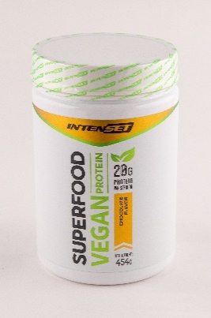 | Intenset Vegan Protein Superfood csokoládé ízű növényi fehérje keverék italpor3 | 454 | 14648 | F: Intenset Sport Kft. 1027 Budapest, Bem József u. 9. | Összetevők: Borsófehérje Izolátum, Rizsfehérje, Fava babfehérje, Természetes Inulin Rost (cikóriagyökérből), Zsírszegény kakaópor (10-12%), Természetes Csokoládé Aroma, Organikus Camu Camu Myrciaria dubia (gyümölcs) por, Természetes színezék (karamell), Természetes édesítőszer (Szteviol Glikozidok), Pink Himalája só, Sűrítőanyag (xantángumi), ActiBio® Bacillus Coagulans 15 Milliárd CFU/g, DigeZyme®, Nikotinamid, Kalcium D-Pantotenát, Cianokobalamin, Piridoxin HCl. | Intenset Sport Kft.: 1011 Budapest, Szilágyi Dezső tér 1. | 5.74 | 5.91 | 8.03 | 7.84 | 27.5 | 61.8 | <0,10 | 0.23 | 0.22 | 0.89 | 0.27 | 1.61 |  | 230 |  |  |  |  |  |  |  |  |  |  |  |  |  | 12.9 | 4.62 | 1.2 | 2.4 | 0.105 | <0,05
12 | 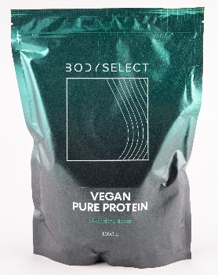 | Bodyselect Vegan Pure Protein, Vegán fehérje alapú italpor édesítőszerrel, csokoládé ízű2,3 | 1000 | 7990 | GY+F: TUTTI Élelmiszeripari Kft., 9142 Rábapatona, Pinkerét | Összetevők: Fehérje mátrix (borsófehérje-izolátum, rizsfehérje por, napraforgó-fehérje por, tökfehérje por, lenfehérje por, chiamagfehérje por), kakaópor, krémpor [növényi zsír (kókuszzsír), glükózszirup, emulgeálószer (zsírsavak mono- és digliceridjeinek mono- és diacetil-borkősav-észterei), stabilizátor (kálium-foszfátok), csomósodást gátló anyag (szilícium-dioxid)], sűrítőanyag (konjak-glükomannán), aromák, étkezési só, édesítőszer (szukralóz), csomósodást gátló anyag (kalcium-foszfátok). | TUTTI Élelmiszeripari Kft.: 9142. Rábapatona, Pinkerét | 5.73 | 6.63 | 6.65 | 7.47 | 26.5 | 60.6 | <0,10 | <0,10 | 0.49 | 0.75 | 0.72 | 1.96 | 1800 |  |  |  |  |  |  |  |  |  |  |  |  |  |  |  |  |  |  | 0.100 | <0,05
13 | 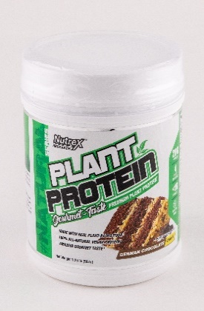 | Nutrex Plant protein, Gourmet Taste premium plant protein - german chocolate cake3 | 567 | 38430 | GY: Nutrex Research, Inc. Oviedo, FL 32765 USA | Magyar nyelvű jelölés nem volt a terméken a mintavétel időpontjában._Ingredients: Vegan Protein Blend [Yellow Pea Protein, Brown Rice Silk Protein, Pumpkin Seed Protein (as Smooth Protein®), Sunflower Seed Protein (as Smooth Protein®)], Alkalized Cocoa Powder, C8Vantage® Medium Chain Triglyceride Powder [Medium Chain Triglycerides (from Palm Kernel), Pea Protein, Solube Tapioca Fiber, Sodium Stearyl Lactate, Sunflower Lecithin, Silicon Dioxide], Organic Agave Inulin, Natural Flavor, Pink Himalayan Sea Salt, Gum Blend (Guar Gum, Xanthan Gum), Monk Fruit Extract. | https://www.gymstore.hu; rendelés átvételének helye: Gymstore átvételi pont: 1141 Budapest, Szugló u. 83-85. | 5.82 | 5.91 | 7.11 | 7.10 | 25.9 | 63.5 | <0,10 | <0,10 | <0,10 | <0,10 | <0,10 | <0,1 |  |  |  |  |  |  |  | <3 |  |  | 21.4 |  |  |  |  |  |  |  |  | 0.161 | <0,05 | Nem kimutatható.
14 | 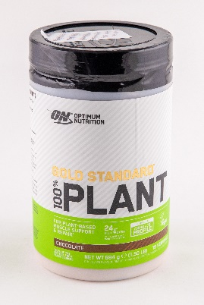 | 1.címke: Optimum Nutrition Gold Standard 100% Plant azonnal oldódó növényi fehérje komplex, édesítőszerrel; eredeti címkén: Csokoládé ízesítésű, azonnal oldódó por növényi fehérjékkel és édesítőszerrel3 | 684 | 20453 | GY: One Victoria Square, Birmingham, B1 1BD, GB F: Westfit Shop., 1066 Budapest, Teréz krt. 36. | 1.címke - összetétel: borsó fehérje, rizs fehérje, édesítőszer, kakaópor (csokis ízesítésnél), színezék, enzimek; eredeti címkén: Összetétel: Borsófehérje, rizsfehérje, természetes aromák, csökkentett zsírtartalmú kakaópor, sűrítőanyagok (guargumi, xantángumi), L-aszkorbinsav, nátrium-klorid, édesítőszer (szukralóz), fahéj, gránátalmalépor, cianokobalamin. | Westfit Gym Kft. - Westfit Gym Shop: 1066 Budapest, Teréz körút 36. | 5.26 | 5.83 | 6.14 | 4.67 | 21.9 | 68.3 | <0,10 | <0,10 | 2.43 | 0.32 | <0,10 | 2.75 | 2150 |  |  |  |  |  |  | <3 |  |  |  |  |  |  | 316 |  |  |  | 1.22 | 0.054 | <0,05
15 | 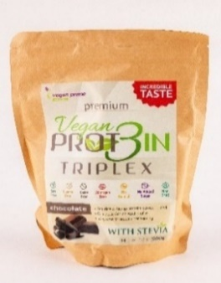 | Vegan Prot3in triplex csokoládé ízű3 | 550 | 16478 | F: Natural Herbal Kft., 1116 Budapest, Fehérvári út 132-144. | Összetevők: borsófehérje, rizsfehérje, sovány kakaópor, aroma, kender fehérje, só, édesítőszer (szteviol-glikozidok). | Bennovum Kft.: 1087 Budapest, Százados út 18. | 5.26 | 5.13 | 6.14 | 3.74 | 20.3 | 70.7 | <0,10 | <0,10 | <0,10 | 0.82 | 0.32 | 1.1 |  | 409 |  |  |  | <1,0 | <0,4 | <3 |  |  |  |  |  |  |  |  |  |  |  | 0.081 | <0,05
16 | 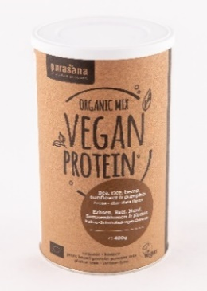 | Purasana Organic mix Vegan Protein – pea, rice, hemp, sunflower & pumpkin, cocoa-chocolate flavor3 | 400 | 21475 | GY: PURASANA NV Heulestraat 104 B-8560 Gullegem | Magyar nyelvű jelölés nem volt a terméken a mintavétel időpontjában._Ingredients: protein of pea* (44,12%), rice* (8%), hemp* (8%), sunflower* (8%) & pumpkin* (8%); cocoa powder* (8%), coconut blossom sugar*, agave*, inulin*, natural aroma chocolate flavor*. * from organic farming | Gymbeam Hungary Kft. - GymBeam Fitness Hub: 1133 Budapest, Váci út 80. | 4.53 | 5.31 | 5.74 | 4.48 | 20.1 | 55.8 | <0,10 | 3.7 | <0,10 | <0,10 | 10.27 | 13.97 |  |  |  |  |  | <1,0 |  | 6.20 |  |  |  |  |  |  |  |  |  |  |  | 0.207 | <0,05 |  |  | <1 | Megfelelt
17 | 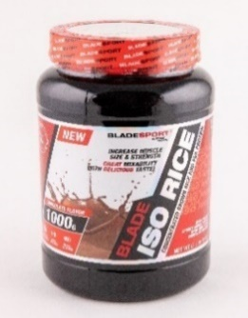 | Blade Iso Rice Concentrated Brown Rice and Pea Protein High-Protein Sports Drink Powder with Sweetener Chocolate Flavor3 | 1000 | 7790 | F: Blade Sport Kft., 1211 Budapest, Kossuth Lajos u. 109. | Magyar nyelvű jelölés nem volt a terméken a mintavétel időpontjában._Ingredients: Brown rice protein powder (77%), pea protein concentrate (13%), cocoa powder, thickener: sodium carboxy methyl cellulose, flavour, sweetener: sucralose. | Blade Sport Kft.: 4400 Nyíregyháza, Simai u. 2. | 5.06 | 4.42 | 5.31 | 3.74 | 18.5 | 77.7 | <0,10 | <0,10 | <0,10 | 0.2 | 0.10 | 0.31 | 1840 |  |  |  | <80 |  |  |  |  |  |  |  |  |  |  |  |  |  |  | 0.065 | <0,05
*Egérrel a cellára mutatva további információ jelenik meg.
A tesztben résztvevő termékek mindegyike ellen hatósági eljárás indult.
1Élelmiszerbiztonsági hiba
2Minőségi hiba
3Jelölési hiba

